BFP RESULTADOS
ESCALA | ESCORE | ESCORE BRUTO | PERCENTIL | CLASSIFICAÇÃO | PERCENTIL EXIGIDO | PARECER |  | CRITERIOS
NEUROTICISMO | 7.9861111111 | 1.9965277778 | 10 | MUITO BAIXO |  |  |  | DEPEN 2015
N1 VULNERABILIDADE | 19 | 2.1111111111 | 10 | MUITO BAIXO | >=15% <=70% | APTO | 1 | APTO
N2-INSTABILIDADE EMOCIONAL | 12 | 2 | 10 | MUITO BAIXO | <=50% | APTO | 1
N3 -PASSIVIDADE | 12 | 2 | 10 | MUITO BAIXO | <=50% | APTO | 1
N4- DEPRESSÃO | 15 | 1.875 | 40 | MEDIO | >=15% <=70% | APTO | 1
 |  |  |  |  |  |  | 4 | 1
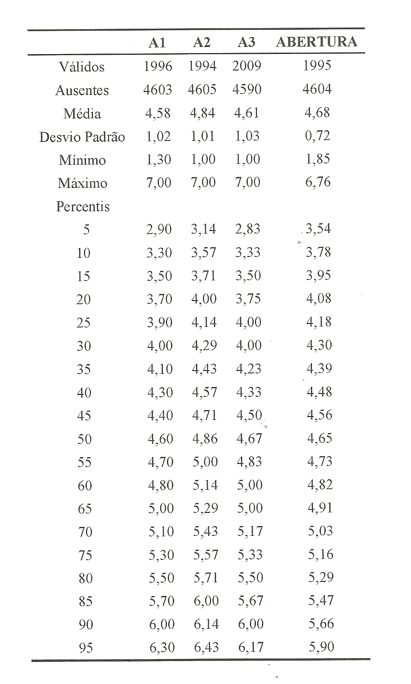
ESCALA | PONTOS | ESCORE BRUTO | PERCENTIL | CLASSIFICAÇÃO | PERCENTIL EXIGIDO | PARECER
EXTROVERSÃO | 21.714285714 | 5.4285714286 | 85 | ALTO
E1-COMUNICAÇÃO | 36 | 6 | 90 | MUITO ALTO | >=30% | APTO | 1 |  | se a celula do escore bruto ficar desta cor adicinar mais 5%
E2-ALTIVEZ | 30 | 4.2857142857 | 70 | MEDIO | >=15% <=70% | APTO | 1
E3-DINAMISMO | 30 | 6 | 85 | ALTO | >=30% | APTO | 1 |  | 0 | MUITO BAIXO
E4-INTERAÇÕES SOCIAIS | 38 | 5.4285714286 | 65 | MEDIO | >=30% | APTO | 1 |  | 1 | MUITO BAIXO
 |  |  |  |  |  |  | 4 | 1 | 2 | MUITO BAIXO
ESCALA | PONTOS | ESCORE BRUTO | PERCENTIL | CLASSIFICAÇÃO | PERCENTIL EXIGIDO | PARECER |  |  | 3 | MUITO BAIXO
SOCIALIZAÇÃO | 17.333333333 | 5.7777777778 | 70 | MEDIO |  |  |  |  | 4 | MUITO BAIXO
S1-AMABILIDADE | 70 | 5.8333333333 | 55 | MEDIO | >=30% | APTO | 1 |  | 5 | MUITO BAIXO
S2-PRÓ-SOCIABILIDADE | 50 | 6.25 | 65 | MEDIO | >=30% | APTO | 1 |  | 6 | MUITO BAIXO
S3-CONFIANÇA NAS PESSOAS | 42 | 5.25 | 70 | MEDIO | >=20% <=85% | APTO | 1 |  | 7 | MUITO BAIXO
 |  |  |  |  |  |  | 3 | 1 | 8 | MUITO BAIXO
 |  |  |  |  |  |  |  |  | 9 | MUITO BAIXO
ESCALA | PONTOS | ESCORE BRUTO | PERCENTIL | CLASSIFICAÇÃO | PERCENTIL EXIGIDO | PARECER |  |  | 10 | MUITO BAIXO
REALIZAÇÃO | 16.742857143 | 5.580952381 | 75 | ALTO |  |  |  |  | 11 | MUITO BAIXO
R1-COMPETÊNCIA | 56 | 5.6 | 65 | MEDIO | >=60% | APTO | 1 |  | 12 | MUITO BAIXO
R2-PONDERAÇÃO | 24 | 6 | 80 | ALTO | >=60% | APTO | 1 |  | 13 | MUITO BAIXO
R3-EMPENHO | 36 | 5.1428571429 | 60 | MEDIO | >=60% | APTO | 1 |  | 14 | MUITO BAIXO
 |  |  |  |  |  |  | 3 | 1 | 15 | BAIXO
 |  |  |  |  |  |  |  |  | 16 | BAIXO
ESCALA | PONTOS | ESCORE BRUTO | PERCENTIL | CLASSIFICAÇÃO | PERCENTIL EXIGIDO | PARECER |  |  | 17 | BAIXO
ABERTURA | 11.666666667 | 3.8888888889 | 10 | MUITO BAIXO |  |  |  |  | 18 | BAIXO
A1-ABERTURA DE IDEIAS | 40 | 4 | 25 | BAIXO | >=15% | APTO | 1 |  | 19 | BAIXO
A2-LIBERALISMO | 28 | 4 | 20 | BAIXO | >=30% <=85% | APTO | 1 |  | 20 | BAIXO
A3-BUSCA POR NOVIDADES | 22 | 3.6666666667 | 15 | BAIXO | >=15% <=85% | APTO | 1 |  | 21 | BAIXO
 |  |  |  |  |  |  | 3 | 1 | 22 | BAIXO
 |  |  |  |  |  |  |  |  | 23 | BAIXO
 |  |  |  |  |  |  |  | 5 | 24 | BAIXO
 |  |  |  |  |  |  |  |  | 25 | BAIXO
 |  |  |  |  |  |  |  |  | 26 | BAIXO
 |  |  |  |  |  |  |  |  | 27 | BAIXO
 |  |  |  |  |  |  |  |  | 28 | BAIXO
 |  |  |  |  |  |  |  |  | 29 | BAIXO
 |  |  |  |  |  |  |  |  | 30 | MEDIO
 |  |  |  |  |  |  |  |  | 31 | MEDIO
 |  |  |  |  |  |  |  |  | 32 | MEDIO
 |  |  |  |  |  |  |  |  | 33 | MEDIO
 |  |  |  |  |  |  |  |  | 34 | MEDIO
 |  |  |  |  |  |  |  |  | 35 | MEDIO
 |  |  |  |  |  |  |  |  | 36 | MEDIO
 |  |  |  |  |  |  |  |  | 37 | MEDIO
 |  |  |  |  |  |  |  |  | 38 | MEDIO
 |  |  |  |  |  |  |  |  | 39 | MEDIO
 |  |  |  |  |  |  |  |  | 40 | MEDIO
 |  |  |  |  |  |  |  |  | 41 | MEDIO
 |  |  |  |  |  |  |  |  | 42 | MEDIO
 |  |  |  |  |  |  |  |  | 43 | MEDIO
 |  |  |  |  |  |  |  |  | 44 | MEDIO
 |  |  |  |  |  |  |  |  | 45 | MEDIO
 |  |  |  |  |  |  |  |  | 46 | MEDIO
 |  |  |  |  |  |  |  |  | 47 | MEDIO
 |  |  |  |  |  |  |  |  | 48 | MEDIO
 |  |  |  |  |  |  |  |  | 49 | MEDIO
 |  |  |  |  |  |  |  |  | 50 | MEDIO
 |  |  |  |  |  |  |  |  | 51 | MEDIO
 |  |  |  |  |  |  |  |  | 52 | MEDIO
 |  |  |  |  |  |  |  |  | 53 | MEDIO
 |  |  |  |  |  |  |  |  | 54 | MEDIO
 |  |  |  |  |  |  |  |  | 55 | MEDIO
 |  |  |  |  |  |  |  |  | 56 | MEDIO
 |  |  |  |  |  |  |  |  | 57 | MEDIO
 |  |  |  |  |  |  |  |  | 58 | MEDIO
 |  |  |  |  |  |  |  |  | 59 | MEDIO
 |  |  |  |  |  |  |  |  | 60 | MEDIO
 |  |  |  |  |  |  |  |  | 61 | MEDIO
 |  |  |  |  |  |  |  |  | 62 | MEDIO
 |  |  |  |  |  |  |  |  | 63 | MEDIO
 |  |  |  |  |  |  |  |  | 64 | MEDIO
 |  |  |  |  |  |  |  |  | 65 | MEDIO
 |  |  |  |  |  |  |  |  | 66 | MEDIO
 |  |  |  |  |  |  |  |  | 67 | MEDIO
 |  |  |  |  |  |  |  |  | 68 | MEDIO
 |  |  |  |  |  |  |  |  | 69 | MEDIO
 |  |  |  |  |  |  |  |  | 70 | MEDIO
 |  |  |  |  |  |  |  |  | 71 | ALTO
 |  |  |  |  |  |  |  |  | 72 | ALTO
 |  |  |  |  |  |  |  |  | 73 | ALTO
 |  |  |  |  |  |  |  |  | 74 | ALTO
 |  |  |  |  |  |  |  |  | 75 | ALTO
 |  |  |  |  |  |  |  |  | 76 | ALTO
 |  |  |  |  |  |  |  |  | 77 | ALTO
 |  |  |  |  |  |  |  |  | 78 | ALTO
 |  |  |  |  |  |  |  |  | 79 | ALTO
 |  |  |  |  |  |  |  |  | 80 | ALTO
 |  |  |  |  |  |  |  |  | 81 | ALTO
 |  |  |  |  |  |  |  |  | 82 | ALTO
 |  |  |  |  |  |  |  |  | 83 | ALTO
 |  |  |  |  |  |  |  |  | 84 | ALTO
 |  |  |  |  |  |  |  |  | 85 | ALTO
 |  |  |  |  |  |  |  |  | 86 | MUITO ALTO
 |  |  |  |  |  |  |  |  | 87 | MUITO ALTO
 |  |  |  |  |  |  |  |  | 88 | MUITO ALTO
 |  |  |  |  |  |  |  |  | 89 | MUITO ALTO
 |  |  |  |  |  |  |  |  | 90 | MUITO ALTO
 |  |  |  |  |  |  |  |  | 91 | MUITO ALTO
 |  |  |  |  |  |  |  |  | 92 | MUITO ALTO
 |  |  |  |  |  |  |  |  | 93 | MUITO ALTO
 |  |  |  |  |  |  |  |  | 94 | MUITO ALTO
 |  |  |  |  |  |  |  |  | 95 | MUITO ALTO
 |  |  |  |  |  |  |  |  | 96 | MUITO ALTO
 |  |  |  |  |  |  |  |  | 97 | MUITO ALTO
 |  |  |  |  |  |  |  |  | 98 | MUITO ALTO
 |  |  |  |  |  |  |  |  | 99 | MUITO ALTO
 |  |  |  |  |  |  |  |  | 100 | MUITO ALTO

